Infos engagements
Championnat régional Para Tennis de table Adapté

Samedi 28 mars 2026 - Vendespace Mouilleron le Captif (85)
Merci de lire attentivement les informations ci-dessous qui vous serviront pour réaliser l'engagement et compléter les différents onglets

Informations engagements

Pour vous inscrire, vous trouverez différentes onglets (en bas de votre fichier) : - une fiche pour inscrire votre association - une fiche Encadrants - une fiche d'engagements sportifs par classe Merci de renvoyer ce fichier dûment complété en format EXCEL à l'adresse mail ci-dessous avant le 10 mars 2026

 |  |  | Le championnat régional de Para Tennis de table Adapté est ouvert uniquement aux adultes.

Le règlement sportif Para Tennis de table Adapté est consultable sur www.sportadapte.fr

Classe : | AB |  | Club SA : | 44/04 - Élan | 44/04 - Élan Sport Adapté
 | BC |  |  | 44/09 - ASAM | 44/09 - Association Sport Adapté Mindin St-Brévin
 | CD |  |  | 49/29 - ESCA'L | 49/29 - ESCA'L Adapei 49
 |  |  |  | 72/06 - ASAC 72 | 72/06 - Association Sport Adapté Calaisien
Catégorie : | U18F | moins 18 ans femmes |  | 72/20 - JSA | 72/20 - Jeunesse Sportive d'Allonnes section Sport Adapté
M=homme | U18M | moins 18 ans hommes |  | 49/22 - AAEEC | 49/22 - AMICALE DES ANCIENS ELEVES DE L ECOLE COMMUNALE
F=femme | SEF | seniors femmes |  | 53/18 - TTG | 53/18 - TENNIS DE TABLE GORRONAIS
 | SEM | seniors hommes |  | 85/40 - LSVTT | 85/40 - LES SABLES VENDEE TENNIS DE TABLE
 | VEF | Vétérans femmes |  | 85/27 - TTL | 85/27 - TENNIS DE TABLE LUCONNAIS
 | VEM | Vétérans hommes |  | 44/79 - CASAC | 44/79 - CARQUEFOU ASSOCIATION DE SPORT ADAPTE EN CLUB
 |  |  |  | 85/02 - VENT D'OUEST | 85/02 - Sport adapté VENT D'OUEST
 |  |  |  | 53/03 - ASG | 53/03 - AS Généteil
 |  |  |  | 53/04 - ALASCA | 53/04 - Association Lavalloise d'Actions Sportives et Culturelles Adaptées
 |  |  |  | 49/30 - RVTT49 | 49/30 - Réveil Vernantais tennis de table
 |  |  |  | 85/08 - TTRV | 85/08 - Tennis de table la Roche Vendée
 |  |  |  | 44/38 - ASPV | 44/38 - AS DES PONGISTES DE VERTOU
 |  |  |  | 53/12 - LBTT | 53/12 - LAVAL BOURNY TENNIS DE TABLE
 |  |  |  | 85/37 - COLIBRIS | 85/37 LES COLIBRIS - SPORT SABLAIS ADAPTE
 |  |  |  | 72/35 - Sablé TT | 72/35 - SABLE TENNIS DE TABLE
 |  |  |  | 72/26 - SODM | 72/26 STADE OLYMPIQUE DU MAINE
 |  |  |  | 49/32 - HP49 | 49/22 - HANDI PING 49
 |  |  |  | 53/14 - TPUSPT | 53/14 - TOUS POUR UN SPORT POUR TOUS

 | Mail | competition.sportadapte.pdl@gmail.com
 | Téléphone | 06 08 95 65 33

Fiche association
Championnat régional Para Tennis de table Adapté

Samedi 28 mars 2026 - Vendespace Mouilleron le Captif (85)

Fiche association

N° Affiliation :
Nom de l'association ou établissement :
Responsable de la délégation (obligatoire) : | Nom et prénom : |  |  | N° Licence :
Numéro de tel. du responsable (présent sur place) :
Mail :

Prestation | Prix/pers. | Nombre | Montant
Inscription au championnat | 5 € |  | 0 €
Plateau repas | 12 € |  | 0 €
Total |  |  | 0 €

Par chèque à l'ordre de | Vent d'Ouest | Ou | En espèce | Ou | En virement
N° de chèque : xxx |  |  |  |  | en précisant Championnat régional TT et le nom de votre club

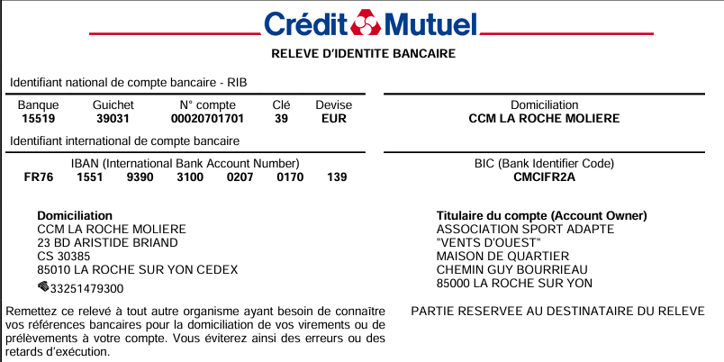
Date Lieu La Roche sur Yon

